Arkusz3
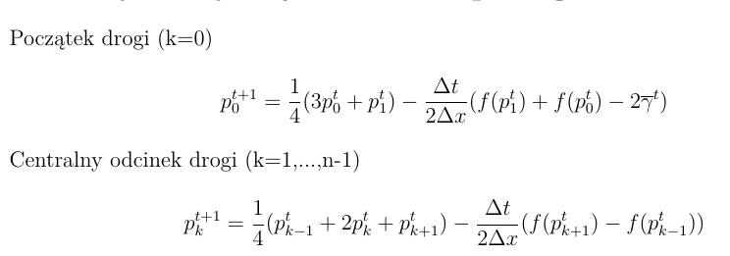
 | n | 8

 |  | 4

 |  | 10

 | LAMBDA | 2
 | p* | 6

2.75 |  |  | Czas/Odcinki | 0 | 1 | 2 | 3 | 4 | 5 | 6 | 7 | 8
 |  |  | 0 | 2 | 5 | 4 | 3 | 6 | 2 | 1 | 4 | 2
 |  |  | 1 | 9.75 | 2 | 6 | 2 | 5.25 | 7.75 | 0 | 1.75 | 4.5
 |  |  | 2 | 8.0625 | 1.1875 | 4 | 4.5625 | 2.8125 | 10.4375 | 4.875 | -2.5 | 6.0625
 |  |  | 3 | 9.09375 | 3.546875 | 0.0625 | 5.171875 | 8.15625 | 5.078125 | 8.484375 | 0.421875 | 3.359375
-4 |  |  | 4 | 9.06640625 | 6.90625 | 0.5859375 | 0.859375 | 6.734375 | 7.02734375 | 10.2734375 | 3.328125 | 2.40625
3 |  |  | 5 | 12.366210938 | 8.2138671875 | 6.46875 | -2.419921875 | 1.2255859375 | 11.3046875 | 9.3701171875 | 4.154296875 | 4.37109375
 |  |  | 6 | 7.17578125 | 2.9182128906 | 10.888916016 | 5.0192871094 | -0.28125 | 6.8969726562 | 5.0908203125 | 3.7712402344 | 8.8422851562
 |  |  | 7 | 8.0173950195 | 9.6884155273 | 5.3277587891 | 6.553894043 | 2.754699707 | -0.72119140625 | 6.5442504883 | 7.3020019531 | 10.503479004
 |  |  | 8 | 10.106170654 | 6.8353424072 | 3.5899353027 | 7.8706207275 | 9.002822876 | -0.73690795898 | -0.50186157227 | 11.872161865 | 11.897628784
 |  |  | 9 | 6.0176353455 | 5.1455917358 | 6.5067367554 | 7.6762580872 | 11.151126862 | 5.2558250427 | 1.6681365967 | 8.1807899475 | 8.121471405
 |  |  | 10 | 6.6363973618 | 6.192990303 | 7.2806806564 | 12.896985054 | 7.8765010834 | 5.0134649277 | 5.6298370361 | 4.3274049759 | 11.834039688
 |  |  | 11 | 6.0821385384 | 7.2200479507 | 15.116828918 | 10.833608389 | 2.5054130554 | 4.3769788742 | 5.8361959457 | 11.993548393 | 10.450746298
 |  |  | 12 | 7.5045253038 | 17.94445622 | 15.685388982 | 4.200122714 | 1.8447660804 | 0.94310879707 | 11.381257057 | 14.355452001 | 8.3921521306
 |  |  | 13 | 20.554438949 | 22.95057036 | 3.2342602909 | 0.95244506001 | 5.4652048349 | 5.0040833205 | 12.813829526 | 9.1319733709 | 7.1353729665
 |  |  | 14 | 23.549603213 | 5.6337607503 | -4.3101314195 | 0.42014426738 | 0.17009625211 | 13.350834612 | 12.076985627 | 3.8748307489 | 11.36717673
 |  |  | 15 | 1.8872786341 | 0.38727653027 | 4.5720270276 | -5.3051643297 | 5.298771725 | 9.9842696553 | 5.1192437932 | 7.0886470666 | 10.001744254
 |  |  | 16 | 3.012280212 | -0.87628371292 | 6.7489824239 | -0.91162717412 | -3.5017324805 | 7.7761666391 | 3.9322284884 | 10.445558592 | 12.183078637
 |  |  | 17 | 5.9287031557 | -0.23656356154 | 2.9628569514 | 9.1087489554 | -5.1701919091 | -3.4382536474 | 9.1909375046 | 13.366913202 | 9.120061397
 |  |  | 18 | 10.552653194 | 5.0704544503 | 0.57166021797 | 12.135589599 | 5.1620325645 | -8.6931948293 | 5.0062931958 | 11.190330219 | 7.6947997491
 |  |  | 19 | 5.5589958638 | 6.1919921664 | 9.7933851703 | 2.9108456485 | 11.999220205 | -1.6487766059 | -6.3754341651 | 9.4715312906 | 9.6835523985
 |  |  | 20 | 5.4682329698 | 10.286472376 | 10.069564224 | 9.1094092029 | 10.874749618 | 6.957772167 | -5.4092737267 | -3.1290865629 | 10.475463432
 |  |  | 21 | 10.427498167 | 12.56548268 | 8.7066893337 | 10.595968456 | 7.3025331153 | 11.379779165 | 6.4238489336 | -7.2318061492 | 1.4697759383
 |  |  | 22 | 13.099978808 | 9.345479382 | 8.1741932262 | 7.8961336216 | 9.9290141726 | 8.2428009131 | 12.100944705 | 2.4638782714 | -10.467649794
 |  |  | 23 | 8.4068545254 | 5.0654971174 | 6.9481541036 | 10.228689607 | 9.3459080115 | 11.800820708 | 10.020462964 | 12.006967953 | -19.238539301
 |  |  | 24 | 6.0991635306 | 4.9128002942 | 10.591810457 | 11.58561424 | 11.752462686 | 11.41655805 | 11.168325892 | 24.917041229 | -34.672669742

